Aluminium
Cennik netto na 2020

Seria LS1912 z dźwignią cylindryczną - Aluminium
Kod produktu | Nazwa | Cena zł netto
Plakietki centralne z dzwignią cylindryczną
Plakietka 1-krotna, 1 dzwignia - aluminium

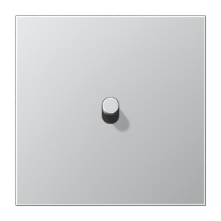

AL12-0R0 | Plakietka 1-krotna, 1 dźwignia, walec | 375.86 zł
K506EU | Mechanizm łącznika uniwersalny | 73.37 zł
AL2981 | Ramka 1-krotna, aluminium | 66.32 zł

Razem: |  | 515.55 zł
Plakietka 2-krotna, 2 dźwignie, pozioma - aluminium

AL12-200R0 | Plakietka 2-krotna, 1+1 dźwignia | 908.65 zł
K501EU | Mechanizm wyłącznika pojedyńczego | 73.37 zł
K501EU | Mechanizm wyłącznika pojedyńczego | 73.37 zł
AL2982 | Ramka 2-krotna, aluminium | 102.60 zł
Razem: |  | 1,157.99 zł
Plakietka 2-krotna, 2 dźwignie, pionowa - aluminium
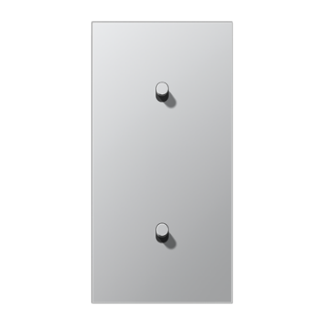

AL12-20R0 | Plakietka 2-krotna, 1+1 dźwignia | 908.65 zł
K501EU | Mechanizm wyłącznika pojedyńczego | 73.37 zł
K501EU | Mechanizm wyłącznika pojedyńczego | 73.37 zł
AL2982 | Ramka 2-krotna, aluminium | 102.60 zł
Razem: |  | 1,157.99 zł
Plakietka 1-krotna, 2 dźwignie - aluminium

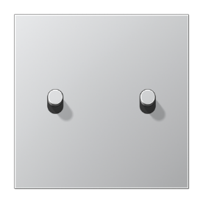

AL12-5R0 | Plakietka 1-krotna, 2 dźwignie, walec | 581.11 zł
K505EU | Mechanizm łącznika seryjny | 98.89 zł
AL2981 | Ramka 1-krotna, aluminium | 66.32 zł
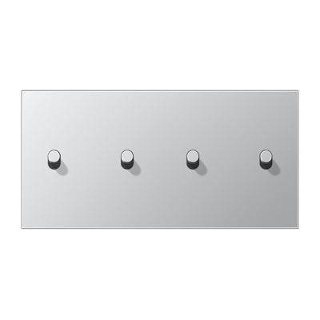
Razem: |  | 746.32 zł
Plakietka 2-krotna, 4 dźwignie, pozioma - aluminium

AL12-250R0 | Plakietka 2-krotna, 2+2 dźwignie | 1,267.92 zł
K505EU | Mechanizm łącznika seryjny | 98.89 zł
K505EU | Mechanizm łącznika seryjny | 98.89 zł
AL2982 | Ramka 2-krotna, aluminium | 102.60 zł
Razem: |  | 1,568.30 zł
Plakietka 2-krotna, 4 dźwignie, pionowa - aluminium

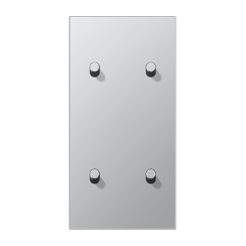

AL12-25R0 | Plakietka 2-krotna, 2+2 dźwignie | 1,267.92 zł
K505EU | Mechanizm łącznika seryjny | 98.89 zł
K505EU | Mechanizm łącznika seryjny | 98.89 zł
AL2982 | Ramka 2-krotna, aluminium | 102.60 zł
Razem: |  | 1,568.30 zł
Plakietka pojedyńcza, 2 dźwignie, z strzałkami - aluminium

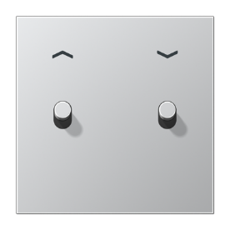

AL12-5PR0 | Plakietka roletowa | 593.94 zł
K539VEU | Mechanizm do rolet, przyciskowy | 147.72 zł
AL2981 | Ramka 1-krotna, aluminium | 66.32 zł
Razem: |  | 807.98 zł

Stal
Cennik netto na 2020

Seria LS1912 z dźwignią cylindryczną - Stal nierdzewna
Kod produktu | Nazwa | Cena zł netto
Plakietki centralne z dzwignią cylindryczną
Plakietka 1-krotna, 1 dzwignia - stal nierdzewna

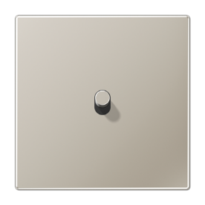

ES12-0R1 | Plakietka 1-krotna, 1 dźwignia | 375.86 zł
K506EU | Mechanizm łącznika uniwersalny | 73.37 zł
ES2981 | Ramka 1-krotna, stal | 66.32 zł
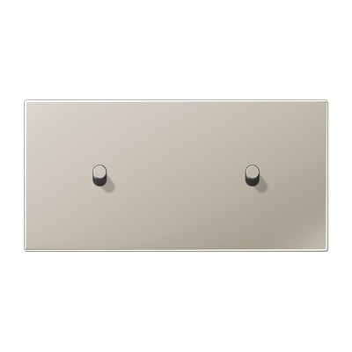
Razem: |  | 515.55 zł
Plakietka 2-krotna, 2 dźwignie, pozioma - stal nierdzewna

ES12-200R1 | Plakietka 2-krotna, 1+1 dźwignia | 908.65 zł
K501EU | Mechanizm wyłącznika pojedyńczego | 73.37 zł
K501EU | Mechanizm wyłącznika pojedyńczego | 73.37 zł
ES2982 | Ramka 2-krotna, stal | 102.60 zł
Razem: |  | 1,157.99 zł
Plakietka 2-krotna, 2 dźwignie, pionowa - stal nierdzewna

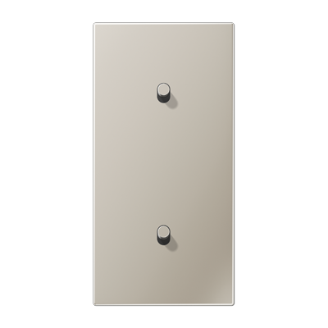

ES12-20R1 | Plakietka 2-krotna, 1+1 dźwignia | 908.65 zł
K501EU | Mechanizm wyłącznika pojedyńczego | 73.37 zł
K501EU | Mechanizm wyłącznika pojedyńczego | 73.37 zł
ES2982 | Ramka 2-krotna, stal | 102.60 zł
Razem: |  | 1,157.99 zł
Plakietka 1-krotna, 2 dźwignie - stal nierdzewna

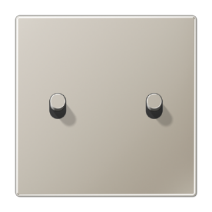

ES12-5R1 | Plakietka 1-krotna, 2 dźwignie | 581.11 zł
K505EU | Mechanizm łącznika seryjny | 98.89 zł
ES2981 | Ramka 1-krotna, stal | 66.32 zł
Razem: |  | 746.32 zł
Plakietka 2-krotna, 4 dźwignie, pozioma - stal nierdzewna
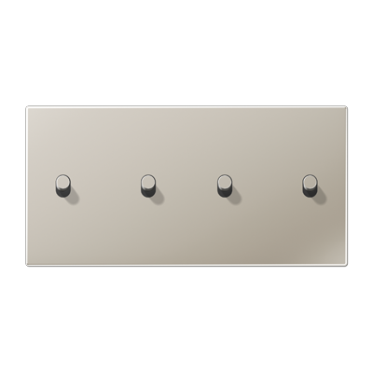

ES12-250R1 | Plakietka 2-krotna, 2+2 dźwignie | 1,267.92 zł
K505EU | Mechanizm łącznika seryjny | 98.89 zł
K505EU | Mechanizm łącznika seryjny | 98.89 zł
ES2982 | Ramka 2-krotna, stal | 102.60 zł
Razem: |  | 1,568.30 zł
Plakietka 2-krotna, 4 dźwignie, pionowa - stal nierdzewna

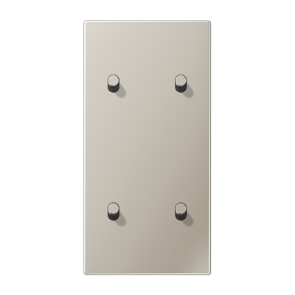

ES12-25R1 | Plakietka 2-krotna, 1+1 dźwignia | 1,267.92 zł
K505EU | Mechanizm łącznika seryjny | 98.89 zł
K505EU | Mechanizm łącznika seryjny | 98.89 zł
ES2982 | Ramka 2-krotna, stal | 102.60 zł
Razem: |  | 1,568.30 zł
Plakietka pojedyńcza, 2 dźwignie, z strzałkami - stal nierdzewna

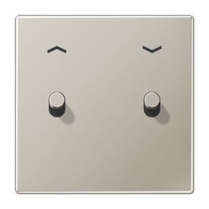

ES12-5PR1 | Plakietka roletowa | 593.94 zł
K539VEU | Mechanizm do rolet, przyciskowy | 147.72 zł
ES2981 | Ramka 1-krotna, stal | 66.32 zł
Razem: |  | 807.98 zł

Ciemne aluminium
Cennik netto na 2020

Seria LS1912 z dźwignią cylindryczną - ciemne aluminium
Kod produktu | Nazwa | Cena zł netto
Plakietki centralne z dzwignią cylindryczną
Plakietka 1-krotna, 1 dzwignia - ciemne aluminium



AL12-0DR01 | Plakietka 1-krotna, 1 dźwignia, walec | 409.23 zł
K506EU | Mechanizm łącznika uniwersalny | 73.37 zł
AL2981D | Ramka 1-krotna, ciemne aluminium | 74.31 zł

Razem: |  | 556.91 zł
Plakietka 2-krotna, 2 dźwignie, pozioma - ciemne aluminium

AL12-200DR01 | Plakietka 2-krotna, 1+1 dźwignia | 933.19 zł
K501EU | Mechanizm wyłącznika pojedyńczego | 73.37 zł
K501EU | Mechanizm wyłącznika pojedyńczego | 73.37 zł
AL2982D | Ramka 2-krotna, ciemne aluminium | 114.49 zł
Razem: |  | 1,194.42 zł
Plakietka 2-krotna, 2 dźwignie, pionowa - ciemne aluminium
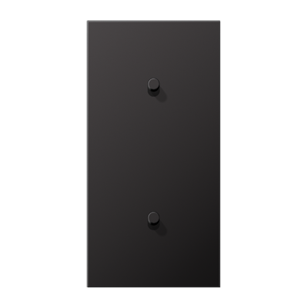

AL12-20DR01 | Plakietka 2-krotna, 1+1 dźwignia | 933.19 zł
K501EU | Mechanizm wyłącznika pojedyńczego | 73.37 zł
K501EU | Mechanizm wyłącznika pojedyńczego | 73.37 zł
AL2982D | Ramka 2-krotna, ciemne aluminium | 114.49 zł
Razem: |  | 1,194.42 zł
Plakietka 1-krotna, 2 dźwignie - ciemne aluminium



AL12-5DR01 | Plakietka 1-krotna, 2 dźwignie, walec | 609.36 zł
K505EU | Mechanizm łącznika seryjny | 98.89 zł
AL2981D | Ramka 1-krotna, ciemne aluminium | 74.31 zł

Razem: |  | 782.56 zł
Plakietka 2-krotna, 4 dźwignie, pozioma - ciemne aluminium

AL12-250DR01 | Plakietka 2-krotna, 2+2 dźwignie | 1,292.41 zł
K505EU | Mechanizm łącznika seryjny | 98.89 zł
K505EU | Mechanizm łącznika seryjny | 98.89 zł
AL2982D | Ramka 2-krotna, ciemne aluminium | 114.49 zł
Razem: |  | 1,604.68 zł
Plakietka 2-krotna, 4 dźwignie, pionowa - ciemne aluminium
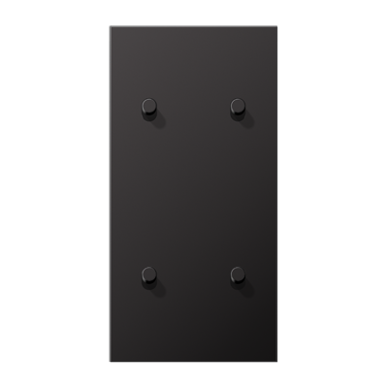

AL12-25DR01 | Plakietka 2-krotna, 2+2 dźwignie | 1,292.41 zł
K505EU | Mechanizm łącznika seryjny | 98.89 zł
K505EU | Mechanizm łącznika seryjny | 98.89 zł
AL2982D | Ramka 2-krotna, ciemne aluminium | 114.49 zł
Razem: |  | 1,604.68 zł
Plakietka pojedyńcza, 2 dźwignie, z strzałkami - ciemne aluminium

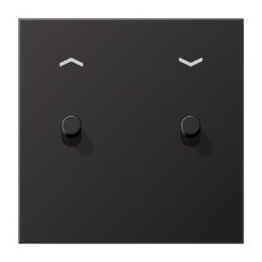

AL12-5PDR01 | Plakietka LS1912 | 622.19 zł
K539VEU | Mechanizm do rolet, przyciskowy | 147.72 zł
AL2981D | Ramka 1-krotna, ciemne aluminium | 74.31 zł
Razem: |  | 844.22 zł

Mosiądz
Cennik netto na 2020

Seria LS1912 z dźwignią cylindryczną - mosiądz klasyczny
Kod produktu | Nazwa | Cena zł netto
Plakietki centralne z dzwignią cylindryczną
Plakietka 1-krotna, 1 dzwignia - mosiądz klasyczny

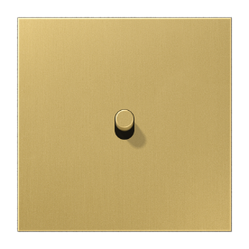

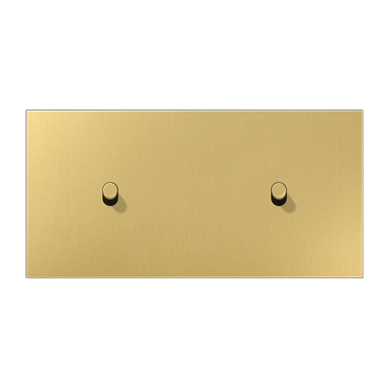
ME12-0CR25 | Plakietka 1-krotna, 1 dźwignia | 424.27 zł
K506EU | Mechanizm łącznika uniwersalny | 73.37 zł
ME2981C | Ramka 1-krotna, mosiądz klasyczny | 128.12 zł
Razem: |  | 625.76 zł
Plakietka 2-krotna, 2 dźwignie, pozioma - mosiądz klasyczny

ME12-200CR25 | Plakietka 2-krotna, 1+1 dźwignia | 954.85 zł
K501EU | Mechanizm wyłącznika pojedyńczego | 73.37 zł
K501EU | Mechanizm wyłącznika pojedyńczego | 73.37 zł
ME2982C | Ramka 2-krotna, mosiądz klasyczny | 212.21 zł
Razem: |  | 1,313.80 zł
Plakietka 2-krotna, 2 dźwignie, pionowa - mosiądz klasyczny
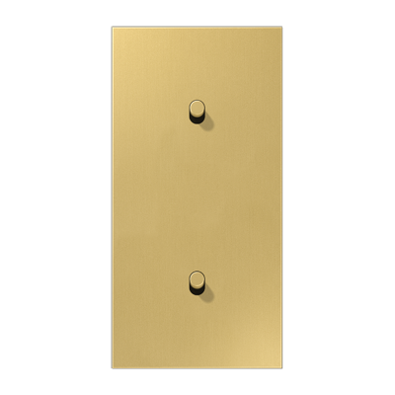

ME12-20CR25 | Plakietka 2-krotna, 1+1 dźwignia | 954.85 zł
K501EU | Mechanizm wyłącznika pojedyńczego | 73.37 zł
K501EU | Mechanizm wyłącznika pojedyńczego | 73.37 zł
ME2982C | Ramka 2-krotna, mosiądz klasyczny | 212.21 zł
Razem: |  | 1,313.80 zł
Plakietka 1-krotna, 2 dźwignie - mosiądz klasyczny

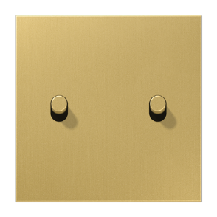

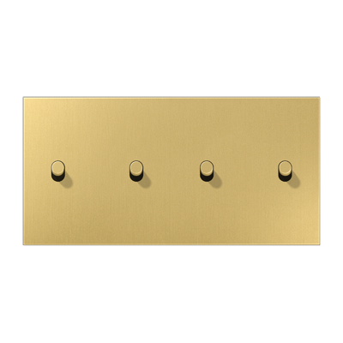
ME12-5CR25 | Plakietka 1-krotna, 2 dźwignie | 629.61 zł
K505EU | Mechanizm łącznika seryjny | 98.89 zł
ME2981C | Ramka 1-krotna, mosiądz klasyczny | 128.12 zł
Razem: |  | 856.62 zł
Plakietka 2-krotna, 4 dźwignie, pozioma - mosiądz klasyczny

ME12-250CR25 | Plakietka 2-krotna, 2+2 dźwignie | 1,319.43 zł
K505EU | Mechanizm łącznika seryjny | 98.89 zł
K505EU | Mechanizm łącznika seryjny | 98.89 zł
ME2982C | Ramka 2-krotna, mosiądz klasyczny | 212.21 zł
Razem: |  | 1,729.42 zł
Plakietka 2-krotna, 4 dźwignie, pionowa - mosiądz klasyczny

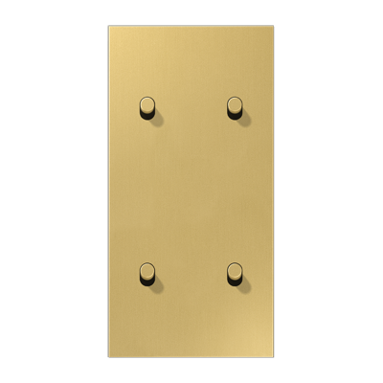

ME12-25CR25 | Plakietka 2-krotna, 2+2 dźwignie | 1,319.43 zł
K505EU | Mechanizm łącznika seryjny | 98.89 zł
K505EU | Mechanizm łącznika seryjny | 98.89 zł
ME2982C | Ramka 2-krotna, mosiądz klasyczny | 212.21 zł
Razem: |  | 1,729.42 zł
Plakietka pojedyńcza, 2 dźwignie, z strzałkami - mosiądz klasyczny

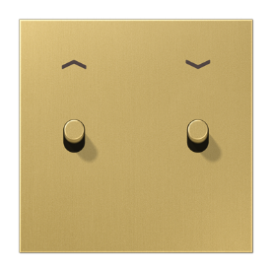

ME12-5PCR25 | Plakietka roletowa | 642.40 zł
K539VEU | Mechanizm do rolet, przyciskowy | 147.72 zł
ME2981C | Ramka 1-krotna, mosiądz klasyczny | 128.12 zł
Razem: |  | 918.24 zł

